Cover
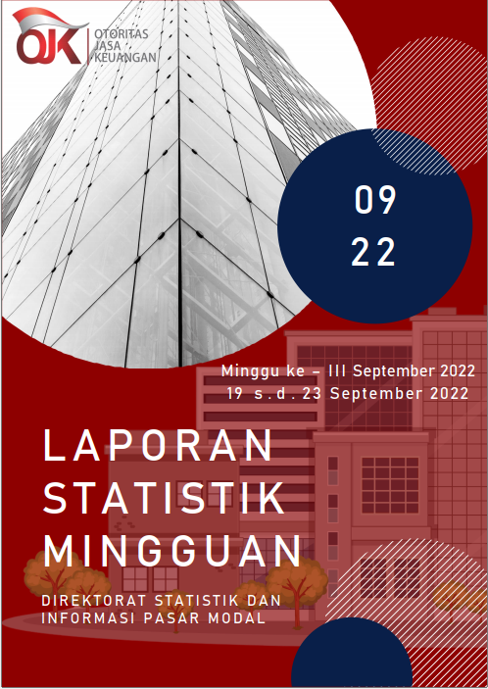

Summary
 |  |  | Statistik Pasar Modal 2022

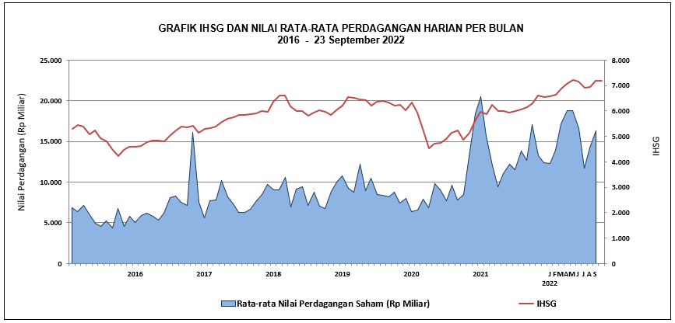

DATA SUMMARY

 | 2021 | 2022
SAHAM
Indeks Harga Saham Gabungan | 6,581.48 | 7,178.58
Total Perusahaan Tercatat* | 766 | 810
Perusahaan new listing | 54 | 44
Perusahaan Delisted | 1 | -
Kapitalisasi Pasar Saham IHSG (Rp Triliun) | 8,252.41 | 9,421.07
Kapitalisasi Pasar (Miliar US$)** | 578.51 | 626.69
Volume Transaksi (MilIar Saham) | 5,096.45 | 4,306.31
Nilai Perdagangan (Rp Triliun) | 3,302.93 | 2,699.81
Frekuensi Transaksi (ribu kali) | 319,821.16 | 241,167.24
Jumlah Hari Bursa | 247 | 176
Rata-rata Perdagangan Harian***:
Volume (juta saham) | 22,544.14 | 25,870.83
Nilai (Rp Miliar) | 13,431.27 | 15,378.45
Frekuensi (ribu kali) | 1,317.47 | 1,399.36
OBLIGASI DAN SUKUK
Total Outstanding (Rp Triliun) | 4,955.98 | 5,491.82
Obligasi dan Sukuk Pemerintah | 4,521.98 | 5,027.67
Obligasi Korporasi, Sukuk, dan EBA | 434.00 | 464.15
Total Outstanding (USD Million) | 347.50 | 458.58
Obligasi dan Sukuk Pemerintah | 300.00 | 411.08
Obligasi Korporasi, Sukuk, dan EBA | 47.50 | 47.50
EMISI
Saham (Rp Triliun) | 258.94 | 45.08
IPO Saham | 61.66 | 21.05
PUT | 197.27 | 24.03
Obligasi dan Sukuk (Rp Triliun) | 910.98 | 618.17
Pemerintah
Obligasi dan Sukuk Pemerintah | 806.63 | 490.52
Korporasi
Obligasi Korporasi | 92.41 | 113.40
Sukuk Korporasi | 11.94 | 14.25
JUMLAH PENAWARAN UMUM
Jumlah IPO Saham | 53 | 42
Jumlah PUT | 45 | 21

* Tidak termasuk saham preferen dan saham seri B (3 saham)
** Kurs BI tanggal 23 September 2022 Rp 15.033
*** Semua papan dan pasar saham termasuk juga Right, Warrant, dan Reksa Dana KIK

 |  |  | Hal i

